Fra. Octubre
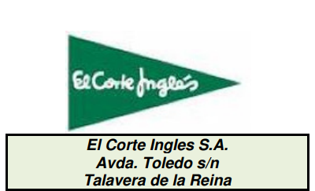
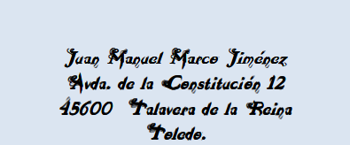

 |  | noviembre
PANTALONES ONES CRO | 227.94 € | 262.131 $
PANTALONES SRA. | 6,795.75 € | 7815.1125 $
LIBROS TEXTO | 1,250.00 € | 1581.250 $
DISCOS | 722.40 € | 830.760 $
BOLSA VIAJE | 2,890.00 € | 3323.500 $
NOVELAS | 992.00 € | 1140.800 $
PAQUETES FOLIOS | 220.00 € | 253.000 $
ALIMENTACIÓN | 490.00 € | 591.675 $
CHOCOLATES | 281.25 € | 337.8125 $
A continuación le enviamos la relación de sus compras durante el mes de Octubre

FECHA | ARTICULO | CANTIDAD | PRECIO | IMPORTE | %IVA | IMP.IVA | TOTAL
2009-10-01 | PANTALONES ONES CRO | 3 | 65.50 € | 196.50 € | 16.00% | 31.44 € | 227.94 €
2009-10-05 | PANTALONES SRA. | 5 | 79.95 € | 399.75 € | 1600.00% | 6,396.00 € | 6,795.75 €
2009-10-07 | LIBROS TEXTO | 10 | 25.00 € | 250.00 € | 400.00% | 1,000.00 € | 1,250.00 €
2009-10-15 | DISCOS | 7 | 12.90 € | 90.30 € | 700.00% | 632.10 € | 722.40 €
2009-10-19 | BOLSA VIAJE | 2 | 85.00 € | 170.00 € | 1600.00% | 2,720.00 € | 2,890.00 €
2009-10-20 | NOVELAS | 4 | 31.00 € | 124.00 € | 700.00% | 868.00 € | 992.00 €
2009-10-24 | PAQUETES FOLIOS | 8 | 5.50 € | 44.00 € | 400.00% | 176.00 € | 220.00 €
2009-10-26 | ALIMENTACIÓN | 20 | 4.90 € | 98.00 € | 400.00% | 392.00 € | 490.00 €
2009-10-27 | CHOCOLATES | 45 | 1.25 € | 56.25 € | 400.00% | 225.00 € | 281.25 €
 |  |  |  | Total Octubre 2009 |  |  | 13,869.34 €
 |  |  |  | Total artículos en Octubre |  |  | 104

Compras
Compras
 | Noviembre | Octubre
PANTALONES ONES CRO | 262.13 € | 227.94 €
PANTALONES SRA. | 7,815.11 € | 6,795.75 €
LIBROS TEXTO | 1,581.25 € | 1,250.00 €
DISCOS | 830.76 € | 722.40 €
BOLSA VIAJE | 3,323.50 € | 2,890.00 €
NOVELAS | 1,140.80 € | 992.00 €
PAQUETES FOLIOS | 253.00 € | 220.00 €
ALIMENTACIÓN | 591.68 € | 490.00 €
CHOCOLATES | 337.81 € | 281.25 €

